SOP FORMU
 |  | MB3SOP7_410001_VSK BIÇAK POZİSYONU TALİMATI |  |  | İLK YAYIM TARİHİ : 16.07.2025
 |  |  |  |  | REV. TARİHİ : -
 |  |  |  |  | DOK. NO : MB3SOP7
 |  | BAKIM VE TEKNİK OPERASYONLAR |  | SOP | REV.: 0 SAY : 1/1
KAPSAM : 4101_VSK bıçak pozisyonu talimatını içerir.
DİKKAT! SOP Formunda belirtilen adımların veya ekipmanların dışında çalışma yapmayınız. Farklı bir uygulama ile karşılaştığınızda kesinlikle müdahale etmeyiniz ve mutlaka ilk amirinize bilgi veriniz.
NO | İŞ ADIMI (Prosesin başından sonuna adım adım süreçler anlatılır. Siyah renk ile net ifadeler yazılır.) |  | DİKKAT EDİLECEK HUSUSLAR (Proses adımlarının her birinde Kalite, İş Güvenliği ve Çevre için dikkat edilmesi gereken çok önemli noktalara değinilir. Kaliteye veya Fireye etki edecek konular kırmızı renk, İSGÇ konular mavi renk ile yazılır.) | KULLANILAN EKİPMAN | FOTOĞRAFLAR
1 | Panelden şifreyi girerek servisi aktif et. ''Para4711''. |  | Şifre yalnızca yetkili bakım personeli tarafından girilmelidir.
2 | Sayfa 83 git.
3 | Kontrol voltajı aç.
4 | Sarıcı Tamburu bıçak yukarı (saat 12) gelecek şekilde çevir.
5 | Sarıcı Stop butonuna basılı tut ve sayfa 80de ok tuşları ile aşağı inerek “VSK drum Present”i 1 yap ve Entere bas. Enkoder pozisyonu kayıt edilmiş olacak. |  |  |  | 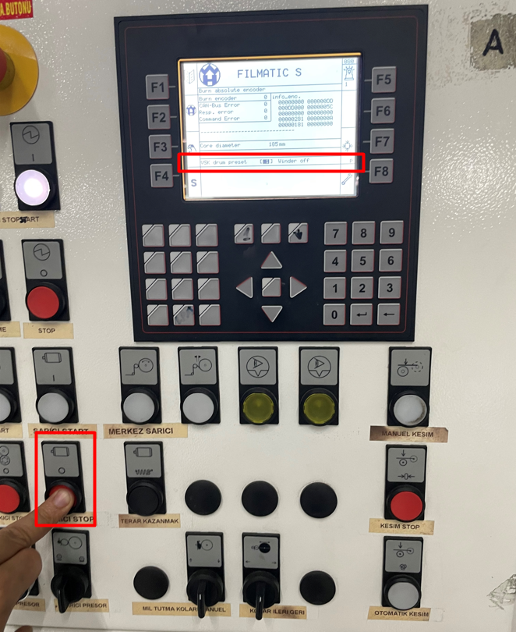
6 | Kayıt tamamlandıktan sonra kontrol voltajını kapatın ve paneli/servisi normal çalışma moduna alın. |  | İşlem sonunda servis modunun kapatıldığından emin olunmalıdır, aksi halde makine normal modda çalışmaz.
7
GEREKLİ EL ALETLERİ |  |  | GEREKLİ YARDIMCI EKİPMANLAR |  | GEREKLİ KİŞİSEL KORUYUCU DONANIMLAR
(EK SAYFALARDAKİ BÖLÜME AİT NUMARALAR YAZILMALIDIR) |  |  | (EK SAYFALARDAKİ BÖLÜME AİT NUMARALAR YAZILMALIDIR) |  | (EK SAYFALARDAKİ BÖLÜME AİT NUMARALAR YAZILMALIDIR)
HAZIRLAYAN |  |  | KONTROL EDEN |  | ONAYLAYAN
Mehmet Akif UZUN (BÖLÜM MÜHENDİSİ / ŞEFİ) |  |  | (İSGÇ) | (KALİTE GÜVENCE) | (BÖLÜM MÜDÜRÜ) / (KG VE LABORATUVARLAR MÜDÜRÜ)

